Sheet1
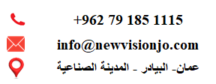
كشف حركة الحساب الخاص بالمركبة No. 1350
نوع المستند | رقم الفاتورة | المبلغ | اسم العميل / المورد | تاريخ التسجيل

